Taul1
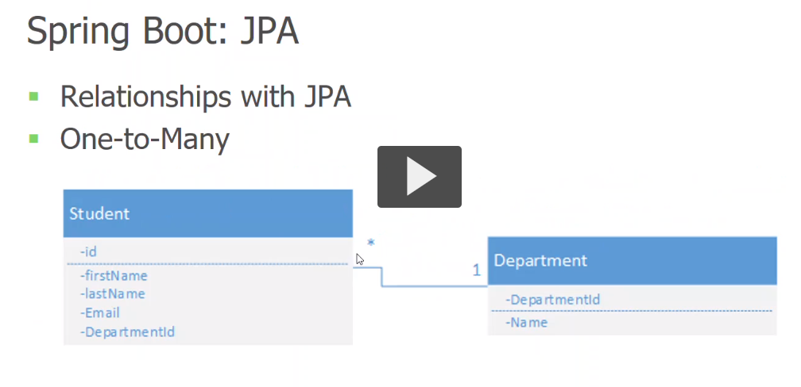
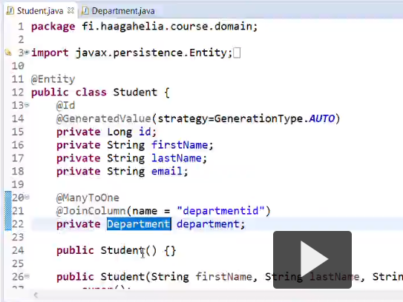
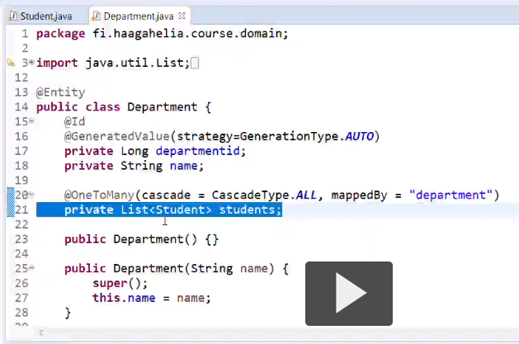
 |  | Reseptit
 | PK | Resepti_id* | AN | 1 |  | Viikonpäivät
 |  | Reseptin_nimi* | var(100) |  | PK | Viikonpaiva_id* | AN
 |  | Ingredients | var(1000) |  |  | Viikonpaiva* | var(100)
* | FK | DishType | N |  |  | Week | int
 |  | Method | var(1000) | * | FK | Resepti_id | N

 |  | DishTypet
1 | PK | DishType_id | AN
 |  | DishType_name | var(100)

